TestCases
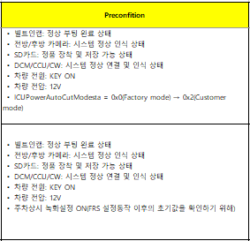
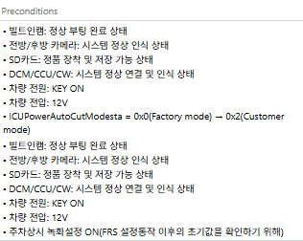
ID, Name을 조합하여 {ID}: {Name}으로 Title 자동 입력
ID | Name | Test method | TC design method | SyR ID | Description | Preconfition | Step | Test Procedure | Expected Result
1. 공백, 언더바, 하이픈 연속 2번 사용 불가 2. 괄호 내 공백("( ", " )") 사용 불가 3. "," 사용 불가 | 1. 공백, 언더바, 하이픈 연속 2번 사용 불가 2. 괄호 내 공백("( ", " )") 사용 불가 3. "," 사용 불가 | - | - | 폴라리온 내 SyR Title 입력 (title기준은 A1셀 참고) | Step 별로 구분되어 있는 경우 하나의 셀로 병합 되므로 구분자 추가 필요 | Step 별로 구분되어 있는 경우 하나의 셀로 병합 되므로 구분자 추가 필요 | - | - | -

